7時スタート
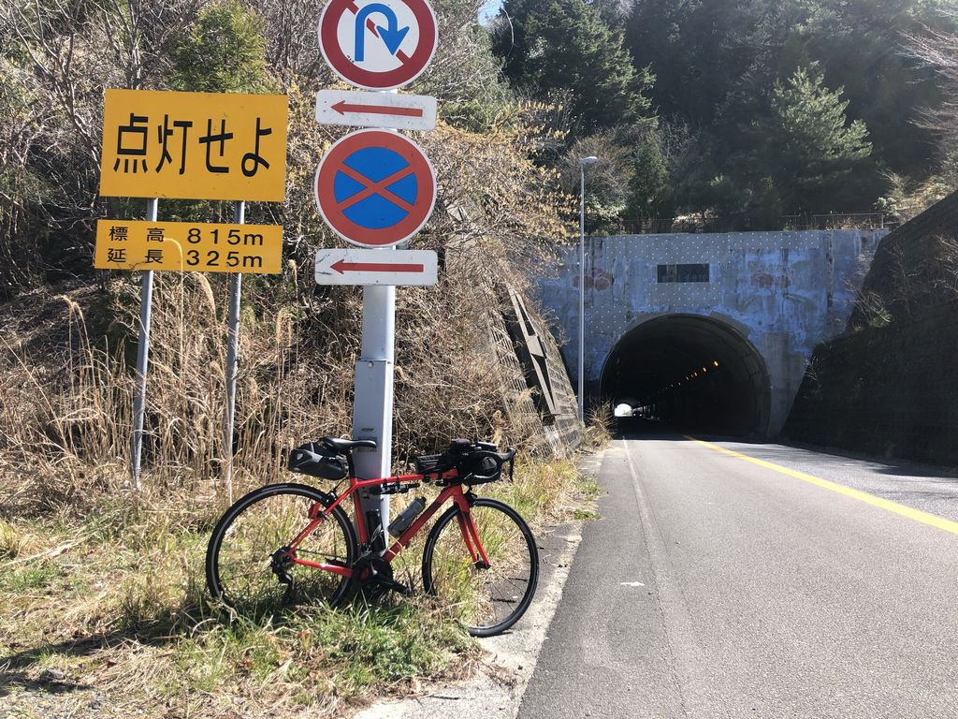
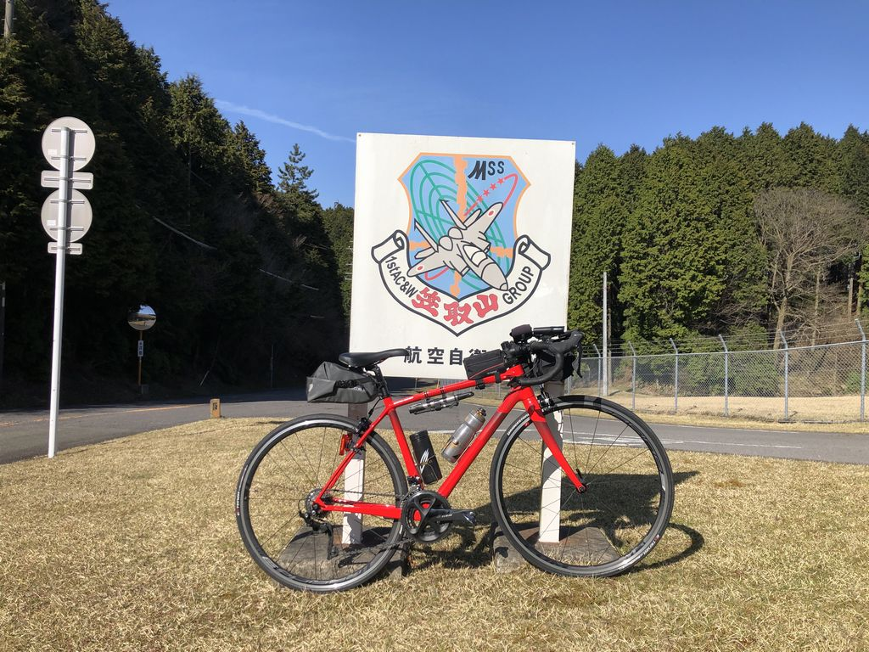
2021BRM529近畿200km守山 |  |  |  |  | 2021/5/29 7:00スタート |  | 日出04:45、日入19:03 |  |  | Ver.3.0.0
 |  |  |  | × | ←標識・案内看板等なし |  |  |  |  | 2021/5/9
 | 形状 | 信号 | ポイント | 標識 | 現在地からの進行先 |  | 現在地までの |  | 備考 | PC間
 |  |  |  |  | 方角 | 道路 | 区間 | 合計
1 |  |  | えんまどう公園 |  | 南方向 | 市道 | 0.0 | 0.0 | 公園を出て南方向へ
2 | 十 | S | 焔魔堂町西S |  | 左折 | 市道→県道145 | 0.1 | 0.1
3 | 十 | S | 高野S |  | 左折 | R1→県道4 | 3.6 | 3.7 | 青看板の「甲賀」方向へ
4 | 十 | S | 吉永S |  | 左折 | 県道13 | 9.6 | 13.3 | 青看板の「国道1号、竜王I.C」方向へ
5 | 十 | S | 高松町S |  | 右折 | 市道 | 3.7 | 17.0
6 | T |  |  | × | 右折 | 県道165 | 1.2 | 18.2
7 | T | S | 水口台S |  | 左折 | 県道178→R477 | 3.9 | 22.1
8 | | |  | フォトコントロール1 武平トンネル入口 |  | 左側 | R477 | 32.3 | 54.4 | 自分のバイクと「点灯せよ 標高815m」の看板を撮影 ゴール受付でスタッフに写真を提示してください | 54.4
9 | | |  | 通過チェック1 セブンイレブン 菰野町神森店 |  | 左側 | R477 | 14.8 | 69.2 | レシート取得してブルベカードに通過時刻を自分で記入 ゴール受付でスタッフにレシートを提示してください ブルベカード記入後、折り返し | 14.8
10 | 十 | S | 宿野中S |  | 左折 | 市道（巡見街道） | 1.2 | 70.4 | 青看板の「亀山」方向へ
11 | T |  |  | × | 左折 | R306 | 1.2 | 71.6
12 | 十 | S | 菅内S |  | 右折 | 県道144 | 19.3 | 90.9 | 青看板の「関」方向へ
13 | 十 | S | 天神S |  | 左折 | 県道28 | 2.2 | 93.1
14 | 十 | S |  |  | 左折 | グリーンロード | 3.2 | 96.3 | 青看板の「白山、美里」方向へ
15 | 十 | S |  |  | 左折 | R163 | 13.1 | 109.4 | 青看板の「津市街」方向へ
16 | | |  | PC1 ファミリーマート 津市美里町店 |  | 左側 | R163 | 1.2 | 110.6 | OPEN 10:14、CLOSE 14:20 レシート取得してブルベカードに通過時刻を自分で記入 ゴール受付でスタッフにレシートを提示してください ブルベカード記入後、折り返し | 41.4
17 | ┤ |  |  |  | 左折 | 市道 | 4.0 | 114.6 | 白看板の「風力発電施設」「青山高原」方向へ
18 | T |  |  | × | 右折 | 県道512 | 1.7 | 116.3
19 | | |  | フォトコントロール2 青山高原 |  | 左側 | 県道512 | 8.1 | 124.4 | 自分のバイクと航空自衛隊の看板を撮影 ゴール受付でスタッフに写真を提示してください | 13.8
20 | ┤ |  |  |  | 左折 | R165 | 10.7 | 135.1 | 青看板の「名張、上野」方向へ
21 | | |  | 通過チェック2 ファミリーマート 青山店 |  | 左側 | R165 | 8.5 | 143.6 | レシート取得してブルベカードに通過時刻を自分で記入 ゴール受付でスタッフにレシートを提示してください ブルベカード記入後、直進 | 19.2
22 | 十 | S | 青山羽根S |  | 右折 | R422→県道56 | 1.5 | 145.1 | 青看板の「伊賀市街」方向へ
23 | 十 | S | 丸之内S |  | 右折 | R25 | 13.6 | 158.7 | 青看板の「津、大山田」方向へ
24 | 十 | S | 農人町S |  | 左折 | R25 | 0.6 | 159.3
25 | 十 | S | 印代S |  | 右折 | R25 | 2.3 | 161.6 | 青看板の「亀山」方向へ
26 | 十 | S | 西之沢S |  | 左折 | 県道49→県道775 | 4.7 | 166.3 | 青看板の「甲賀、阿山」方向へ
27 | 十 | S | 野川南S |  | 左折 | 県道134 | 9.7 | 176.0 | 青看板の「甲南市街」方向へ
28 | 十 | S | 野尻S |  | 左折 | 県道4 | 4.1 | 180.1 | 青看板の「水口」方向へ
29 | | | S | 三大寺北S |  | 直進 | 県道122 | 5.2 | 185.3
30 | 十 |  |  | × | 左折 | 市道 | 0.2 | 185.5 | 杣川を渡る橋の手前で左折
31 | 十 |  |  | × | 右折 | 市道 | 5.2 | 190.7
32 | T | S |  | × | 左折 | 県道13→県道4→R1 | 0.1 | 190.8 | T字路の左側角に滋賀銀行、右側角に和食さと
33 | 十 | S | 高野S |  | 右折 | 県道145 | 10.6 | 201.4 | 青看板の「国道8号」方向へ
34 | | |  | Finish ファミリーマート 栗東出庭店 |  | 左側 | 県道145 | 1.8 | 203.2 | OPEN 12:53、CLOSE 20:30 レシート取得してブルベカードに通過時刻を自分で記入 ゴール受付でスタッフにレシートを提示してください ブルベカード記入後、直進 | 59.6
35 | 十 | S | 焔魔堂町S |  | 右折 | 県道2 | 1.6 | 204.8
36 | | |  | Goal 守山会館・公民館 |  | 左側 | 県道2 | 0.2 | 205.0 | ゴール受付時間 15:00～22:00 ブルベカードに以下の項目を自分で記入 ・完走時間 ・メダルを購入するか不要か（メダル代1000円） ・署名 通過チェックとPCで取得したレシートをスタッフに提示 フォトコントロールの写真をスタッフに提示 ブルベカードをスタッフに提出 | 1.8

フォトコントロール1 武平トンネル入口 |  |  |  |  |  |  | フォトコントロール2 青山高原
自分のバイクと「点灯せよ 標高815m」の看板を撮影して下さい。 |  |  |  |  |  |  | 自分のバイクと「航空自衛隊 笠取山」の看板を撮影して下さい。
撮影した写真をゴール受付でスタッフに提示してください。 |  |  |  |  |  |  | 撮影した写真をゴール受付でスタッフに提示してください。

